様式 記載例 (D)
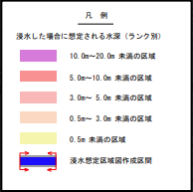
34条14号関係（洪水浸水想定区域） 申請様式 |  |  |  | 記載例（D）
１．申請地 |  | ○○市○丁目○番地

２．浸水想定区域 |  | 重信川水系重信川（国管理区間） | 森川水系森川（県管理区間） |  | ※←２種類の区域図（国と県）の確認結果を記入してください。
 |  | 想定浸水深3.0ｍ未満 | 想定浸水深3.0ｍ～5.0m未満 |  | 浸水想定区域外の場合も、3.0ｍ未満と記載してください。
３．避難先 |  | ○○市○○1丁目3番地（◆◆小学校） |  |  | （判断に迷う場合は、安全側（浸水深の深い方）で判断してください。）
 |  | ○○市△△5丁目8番地（親戚宅）
４．避難方法 |  | 徒歩で●●分
 |  | 車で◆◆分
５．避難経路 |  | 図示 |  |  | ※←想定浸水深3.0ｍ未満の場合は、地図に申請地を赤丸で記入してください。
 |  |  |  |  | 想定浸水深3.0ｍ以上の場合は、地図に避難経路を記入してください。
６．避難開始時期 |  | ◎◎川△△観測所の水位が××ｍを超えた |  |  | （両方の区域図で3.0ｍ以上の場合は、どちらか一方の区域図に避難経路を記入し、
 |  | ○○地区に避難指示が出た |  |  | もう片方の区域図には、申請地のみ赤丸で記入してください。）
７．避難解除時期 |  | ◎◎川△△観測所の水位が××ｍより下がった
 |  | ○○地区の避難指示が解除された
 |  |  |  |  |  | ※↓申請図面の作成にご活用ください。
申請図面 | 重信川水系重信川（国管理区間） |  |  |  |  | 地図の元データは、「（参考）シート」にあります。

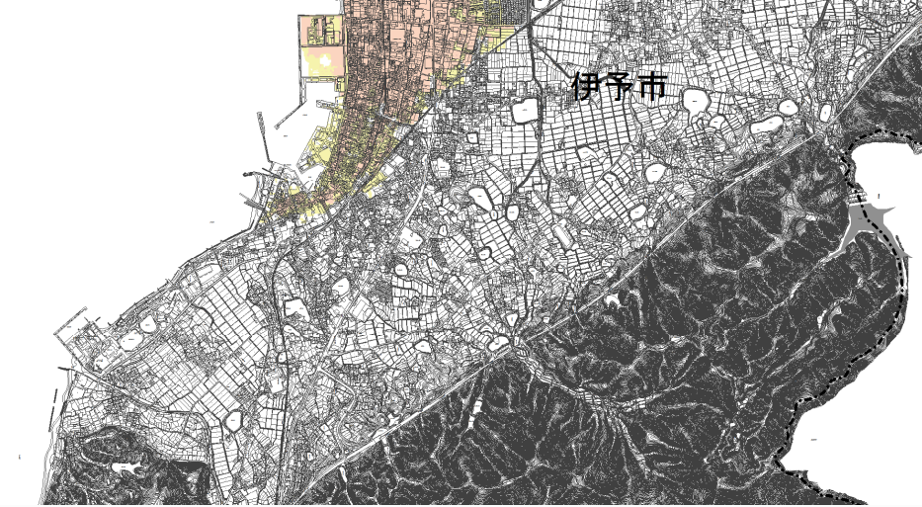
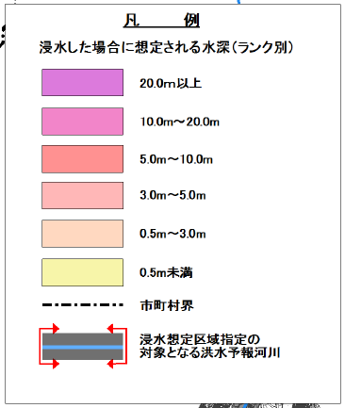

申請地

 |  |  |  |  | ※←申請地の場所を、赤丸で囲み、その付近に「申請地」と記載してください。
申請地

 | ※申請地は、ハザードマップ外 （ハザードマップの外側に申請地がある場合） |  |  |  | ※←申請地が、ハザードマップの外側になる場合は、
 |  |  |  |  | 地図を添付のうえ、「申請地は、ハザードマップ外」と記載してください。

森川水系森川（県管理区間）
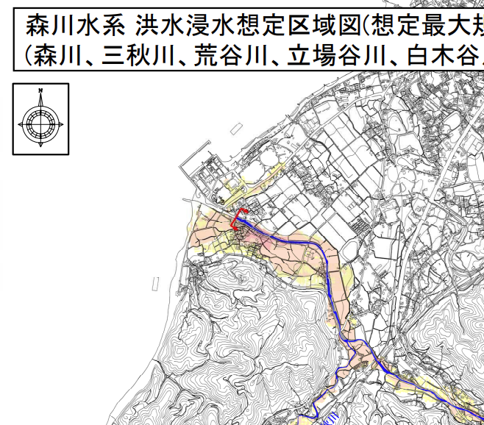

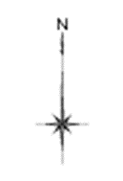

申請地

申請地
避難地

